PORCENTAJES
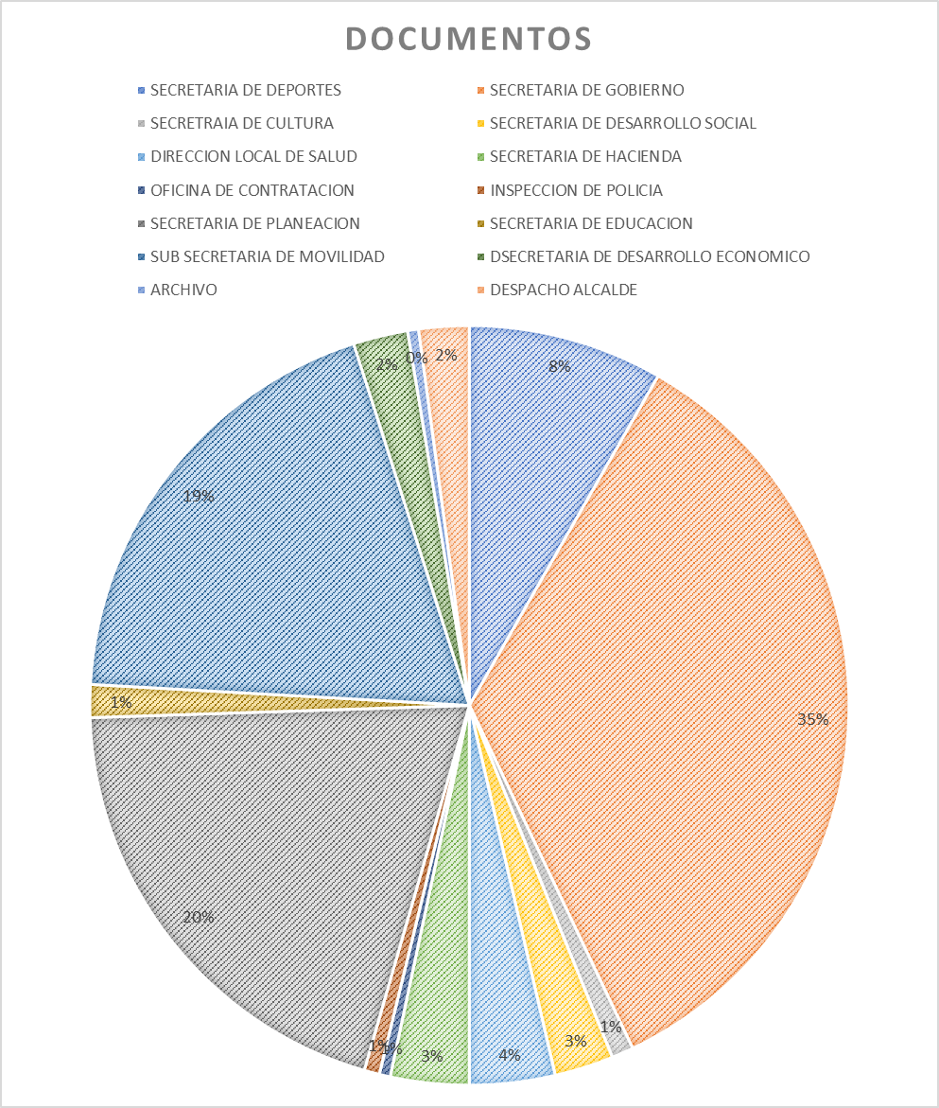

OFICINA | NUMERO DE DOCUMENTOS
SECRETARIA DE DEPORTES | 89
SECRETARIA DE CULTURA | 12
DIRECCION LOCAL DE SALUD | 39
OFICINA DE CONTRATACION | 5
SECRETARIA DE PLANEACION | 215
SUB SECRETARIA DE MOVILIDAD | 206
ARCHIVO | 5
SECRETARIA DE GOBIERNO | 372
SECRETARIA DE DESARROLLO SOCIAL | 27
SECRETARIA DE HACIENDA | 36
INSPECCION DE POLICIA | 6
SECRETARIA DE EDUCACION | 15
DESARROLLO ECONOMICO | 25
DESPACHO ALCALDE | 23
TOTAL | 1,075

